YeuCau
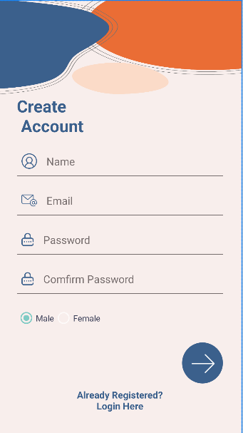
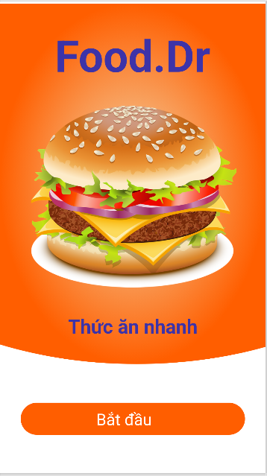
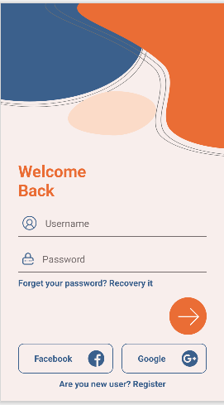
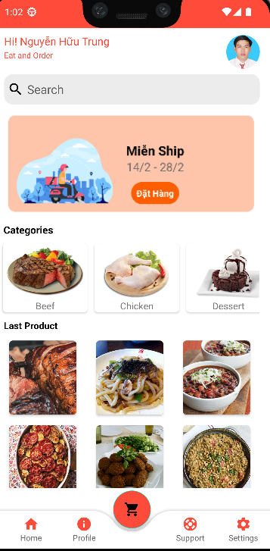
Yêu cầu: Nhóm tối thiểu 5 và tối đa 10 thanh viên tự chọn, Phân công nhiệm vụ mỗi thành viên vào sheet "Bang_Phan_Cong_Nhiem_Vu" và phối hợp hoàn thành thử thách bên dưới. Nhóm trưởng tạo 01 Repository trên github để chứa project (API & APP) và add các thành viên nhóm vào, mỗi thành viên phải comment code của mình và commit lên nhánh của mình trong project. Trưởng nhóm sẽ merge lại trên nhóm chính. Giao diện bài tập chỉ là mẫu, các nhóm chọn dữ liệu riêng của mỗi nhóm. Chụp giao diện của nhóm bỏ vào Readme trên github.
1. Kích vào nút "Bắt đầu" của Trang Intro (tùy mỗi nhóm sẽ khác nhau) để chuyển qua trang login, nếu đã login rồi thì chuyển đến trang Main. Nếu chưa có tài khoản thì thực hiện chức năng Register
2. Xây dựng UI cho chức năng đăng ký người dùng có kích hoạt bằng OTP (6 số), kích hoạt thành công quay về trang login
3. Xây dựng UI cho chức năng đăng nhập người dùng. Đăng nhập username và password để vào trang Main
4. Xây dựng Trang main lấy thông tin người dùng đã đăng nhập hiển thị phần phía trên như hình.
5. Xây dựng chức năng lấy tất cả Category theo chiều ngang với API ở câu 6
6. Xây dựng chức năng lấy sản phẩm mới nhất hiển thị dạng lưới với API bên dưới
7. Viết các API sau với Database (Các nhóm tự chọn database riêng tương ứng) cho trong file đính kèm:
API All category
API lastproduct
API cho Register, Login
Code bottom navigation mẫu được đính kèm

